AHP
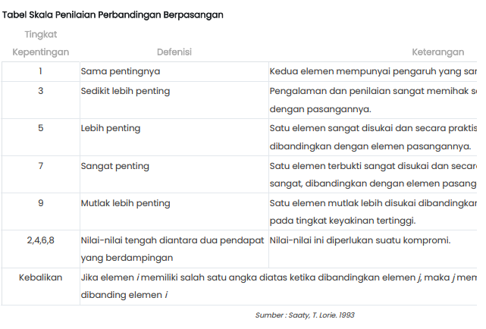

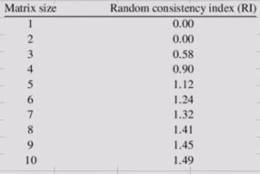
Metode AHP

 | A. Perbandingan Kriteria

 | Matriks Perbandingan Kriteria
 |  | Minat | Bakat | Hobi
 | Minat | 1 | 2 | 7
 | Bakat | 0.5 | 1 | 5
 | Hobi | 0.14 | 0.2 | 1
 | Total | 1.64 | 3.2 | 13

 | Matriks Nilai Kriteria normalisasi

 |  | Minat | Bakat | Hobi | Jumlah | Prioritas | λ max | prioritas disebut juga dengan bobot
 | Minat | 0.609 | 0.625 | 0.538 | 1.772 | 0.591 | 0.970 | CI = Consistency Index
 | Bakat | 0.304 | 0.313 | 0.385 | 1.001 | 0.334 | 1.068 | RI = Random Consistency Index
 | Hobi | 0.087 | 0.063 | 0.077 | 0.226 | 0.075 | 0.981 | CR = Consistency Ratio
 | Total | 1 | 1 | 1 | 3 | 1 | 3.020
 |  |  |  |  |  |  |  | konsisten = hirarki dapat diterima
 |  |  |  |  |  |  |  | tidak konsisten = hirarki tidak dapat diterima
 | CI | 0.010 | Hasil |  |  |  |  | Prioritas disebut juga dengan eigen vecktor
 | RI | 0.58 | Konsisten |  |  |  |  | Consistency Index (CI) dengan rumus : CI=(λ maks - n) / n
 | CR | 0.017

 | Link https://www.youtube.com/watch?v=8tk1MzOqG-E

 |  | 0.59071906355 | 0.66764214047 | 0.52821906355 | 1.7865802676 | 3.0244161359
 |  | 0.29535953177 | 0.33382107023 | 0.3772993311 | 1.0064799331 | 3.0150281778
 |  | 0.084388437649 | 0.066764214047 | 0.075459866221 | 0.22661251792 | 3.003086664

 |  | RC
 |  | 2.377
 |  | 1.340
 |  | 0.302
 | jumlah | 4.020
 | λ max | 1.3398909062
 | CI | -0.8300545469
 | CR | -1.4311285291

